Tìm kiếm món ăn
Project Name | XÂY DỰNG WEBSITE ĐẶT ĐỒ ĂN TÍCH HỢP THANH TOÁN VNPAY VÀ AI CHATBOX HỖ TRỢ TƯ VẤN
Module Code | Tìm kiếm món ăn
 | Hoàn thành | Lỗi | Chưa kiểm tra | Bị chặn | Tổng lần kiểm tra
Round 1 | 8 | 0 | 0 | 0 | 8
Round 2 | 0 | 0 | 0 | 0 | 0
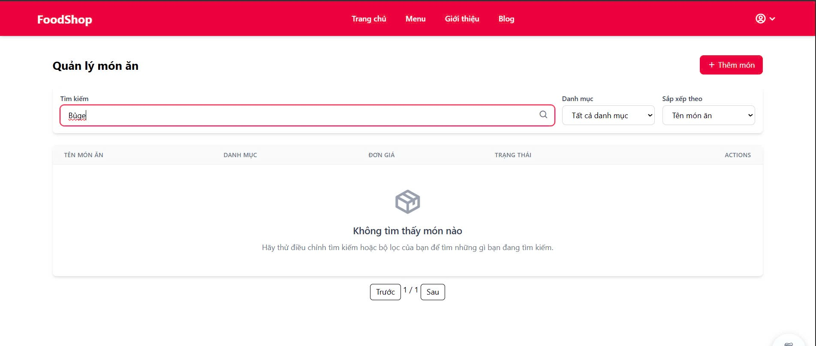
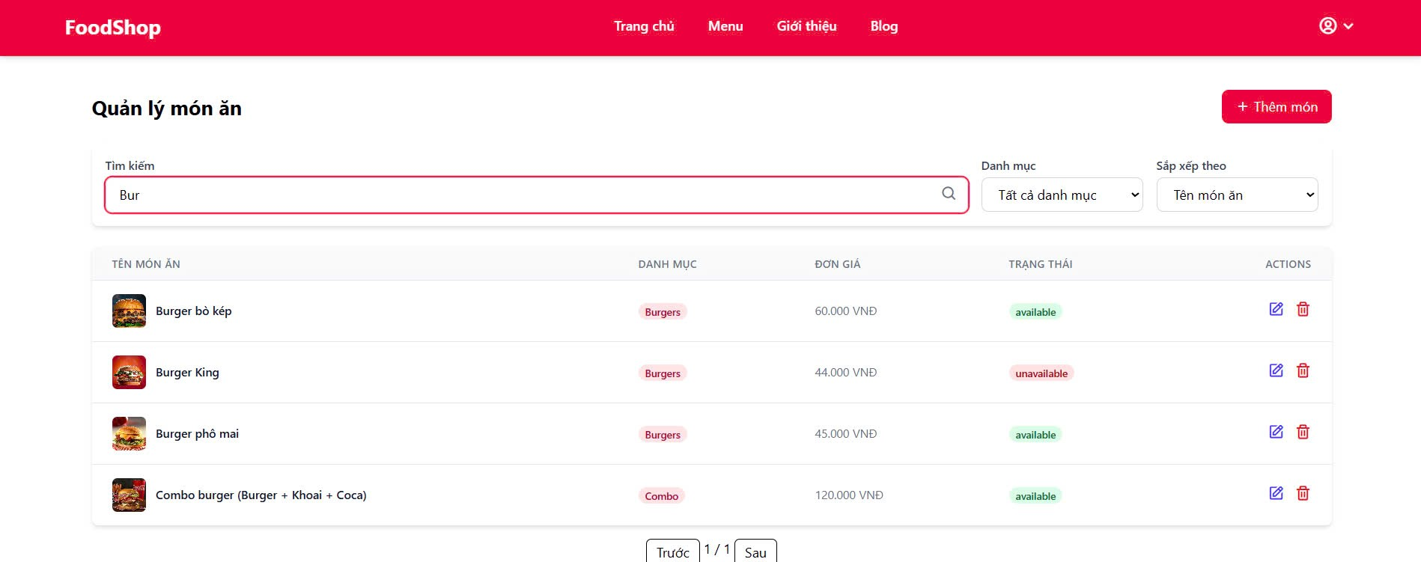

Test Case ID | Mô tả | Quy trình | Điều kiện tiên quyết | Kết quả mong đợi | Kết quả thực tế | Kết quả |  |  |  |  |  | Chú thích
 |  |  |  |  |  | Vòng 1 |  |  | Vòng 2
 |  |  |  |  |  | Trạng thái | Ngày kiểm tra | Người kiểm tra | Trạng thái | Ngày kiểm tra | Người kiểm tra
GUI_SHOW Tìm kiếm món ăn
GUI - XVBD01 | [Quản lý món ăn] Lable |  | Đăng nhập thành công vào hệ thống | - Text: Black - Status: Enable |  | Passed | 2025-05-12 | Trí | Passed | 2025-05-12 | Trí
GUI - XVBD02 | [Tìm kiếm món ăn] Search Input |  | Đăng nhập thành công vào hệ thống | - Text: Black - Status: Enable |  | Passed | 2025-05-12 | Trí | Passed | 2025-05-12 | Trí
GUI - XVBD03 | [Sắp xếp theo] Tên món ăn |  | Đăng nhập thành công vào hệ thống | -Text color : Black -Status : Enable |  | Passed | 2025-05-12 | Trí | Passed | 2025-05-12 | Trí
GUI - XVBD03 | [Chọn tất cả] Danh mục |  | Đăng nhập thành công vào hệ thống | -Text color : Black -Status : Enable |  | Passed | 2025-05-12 | Trí | Passed | 2025-05-12 | Trí
GUI - XVBD04 | [table list] IconButton |  | Đăng nhập thành công vào hệ thống | -Text color : Light -Status : Enable -Background : danger |  | Passed | 2025-05-12 | Trí | Passed | 2025-05-12 | Trí
FUNCTION_SHOW Tìm kiếm món ăn
FUNC-TK,LVBD01 | Tìm kiếm đúng món ăn | 1. Khởi động trang web. 2. Hiển thị trang chủ. 3.Chọn menu 4. seach "Bur" 5. Nhấn vào Button "Search" | Đăng nhập thành công vào hệ thống | Hiển thị đúng món ăn đã tìm kiếm | Hiển thị đúng món ăn đã tìm kiếm | Passed | 2025-05-12 | Trí | Passed | 2025-05-12 | Trí
FUNC-TK,LVBD02 | Nhập sai tên món ăn | 1. Khởi động trang web. 2. Hiển thị trang chủ. 3.Chọn menu 4. seach "djskfljdskl" 5. Nhấn vào Button "Search" | Nhập sai tên | Hiển thị thông báo:"không tìm thấy món ăn" | Hiển thị thông báo:"không tìm thấy món ăn" | Passed | 2025-05-12 | Trí | Passed | 2025-05-12 | Trí
FUNC-TK,LVBD03 | Nhập sai định dạng | 1. Khởi động trang web. 2. Hiển thị trang chủ. 3.Chọn menu 4. seach "/,." 5. Nhấn vào Button "Search" | Đăng nhập thành công vào hệ thống | Hiển thị thông báo:Nhập sai định dạng" | Hiển thị thông báo:Nhập sai định dạng" | Passed | 2025-05-12 | Trí | Passed | 2025-05-12 | Trí

Chatbox tư vấn
Project Name | XÂY DỰNG WEBSITE ĐẶT ĐỒ ĂN TÍCH HỢP THANH TOÁN VNPAY VÀ AI CHATBOX HỖ TRỢ TƯ VẤN
Module Code | Chatbox tư vấn
 | Hoàn thành | Lỗi | Chưa kiểm tra | Bị chặn | Tổng lần kiểm tra
Round 1 | 13 | 0 | 0 | 0 | 13
Round 2 | 0 | 0 | 0 | 0 | 0
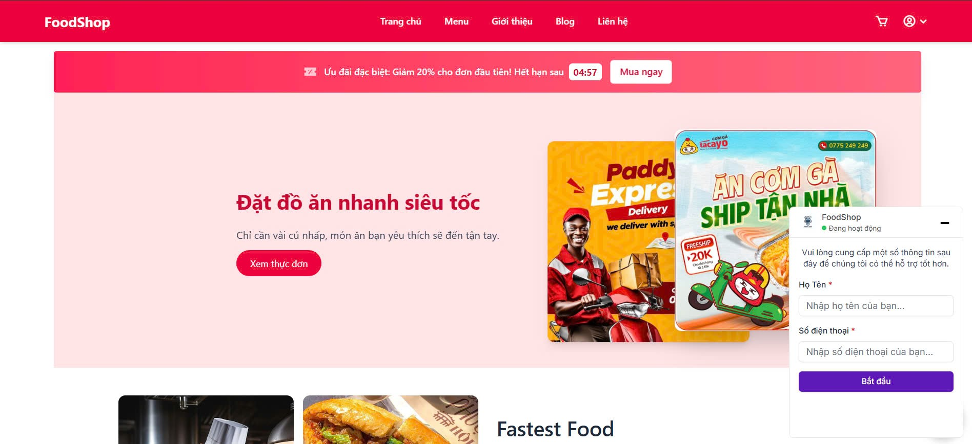

Test Case ID | Mô tả | Quy trình | Điều kiện tiên quyết | Kết quả mong đợi | Kết quả thực tế | Kết quả |  |  |  |  |  | Chú thích
 |  |  |  |  |  | Vòng 1 |  |  | Vòng 2
 |  |  |  |  |  | Trạng thái | Ngày kiểm tra | Người kiểm tra | Trạng thái | Ngày kiểm tra | Người kiểm tra
GUI_SHOW Chatbox tư vấn
GUI-CHAT01 | [Biểu tượng Chatbox] Icon/Button |  |  | -Label : black -Status : enable |  | Passed | 2025-05-12 | Trí | Passed | 2025-05-14 | Trí
GUI-CHAT02 | [Cửa sổ chatbox] Popup |  |  | -Label : black -Status : enable |  | Passed | 2025-05-12 | Trí | Passed | 2025-05-14 | Trí
GUI-CHAT03 | [Gợi ý mặc định] Label |  |  | -Label : black -Status : enable |  | Passed | 2025-05-12 | Trí | Passed | 2025-05-14 | Trí
GUI-CHAT04 | [Nhập nội dung] Textbox |  |  | -Label : black -Status : enable |  | Passed | 2025-05-12 | Trí | Passed | 2025-05-14 | Trí
GUI-CHAT05 | [Gửi tin nhắn] Button |  |  | -Label : black -Status : enable |  | Passed | 2025-05-12 | Trí | Passed | 2025-05-14 | Trí
GUI-CHAT06 | [Gửi phản hồi] Button |  |  | -Label : black -Status : enable |  | Passed | 2025-05-12 | Trí | Passed | 2025-05-14 | Trí
GUI-CHAT07 | [-]icon button |  |  | -Label : black -Status : enable |  | Passed | 2025-05-12 | Trí | Passed | 2025-05-14 | Trí
FUNCTION_SHOW Chatbox tư vấn
FUNC-CHAT01 | Gợi ý món ăn theo khẩu vị | Nhập: "Tôi thích đồ cay, có gì gợi ý không?" | Chatbox đang mở | AI phản hồi món ăn phù hợp với khẩu vị; phản hồi trong 3 giây; ngôn ngữ thân thiện | AI phản hồi món ăn phù hợp với khẩu vị; phản hồi trong 3 giây; ngôn ngữ thân thiện | Passed | 2025-05-12 | Trí | Passed | 2025-05-14 | Trí
FUNC-CHAT02 | Hướng dẫn đặt hàng | Nhập: "Làm sao để đặt hàng?" | Chatbox đang mở | AI trả lời hướng dẫn từng bước cách đặt hàng | AI trả lời hướng dẫn từng bước cách đặt hàng | Passed | 2025-05-12 | Trí | Passed | 2025-05-14 | Trí
FUNC-CHAT03 | Hướng dẫn thanh toán | Nhập: "Tôi thanh toán như thế nào?" | Chatbox đang mở | AI cung cấp thông tin các phương thức thanh toán | AI cung cấp thông tin các phương thức thanh toán | Passed | 2025-05-12 | Trí | Passed | 2025-05-14 | Trí
FUNC-CHAT04 | Hỏi về khuyến mãi | Nhập: "Có chương trình khuyến mãi nào không?" | Chatbox đang mở | AI trả lời thông tin khuyến mãi hiện tại, nếu có | AI trả lời thông tin khuyến mãi hiện tại, nếu có | Passed | 2025-05-12 | Trí | Passed | 2025-05-14 | Trí
FUNC-CHAT05 | Phản hồi không hiểu câu hỏi | Nhập nội dung ngoài phạm vi AI hiểu | Chatbox đang mở | AI trả lời lịch sự rằng chưa hiểu, kèm gợi ý sử dụng nút "Gửi phản hồi" | AI trả lời lịch sự rằng chưa hiểu, kèm gợi ý sử dụng nút "Gửi phản hồi" | Passed | 2025-05-12 | Trí | Passed | 2025-05-14 | Trí
FUNC-CHAT06 | Gửi phản hồi | Nhấn nút "Gửi phản hồi", nhập góp ý và gửi | Chatbox đang mở | Góp ý được gửi thành công, hiển thị thông báo: “Cảm ơn bạn đã phản hồi” | Góp ý được gửi thành công, hiển thị thông báo: “Cảm ơn bạn đã phản hồi” | Passed | 2025-05-12 | Trí | Passed | 2025-05-14 | Trí

Thống kê doanh thu
Project Name | XÂY DỰNG WEBSITE ĐẶT ĐỒ ĂN TÍCH HỢP THANH TOÁN VNPAY VÀ AI CHATBOX HỖ TRỢ TƯ VẤN
Module Code | Thống kê doanh thu
 | Hoàn thành | Lỗi | Chưa kiểm tra | Bị chặn | Tổng trường hợp kiểm tra
Round 1 | 8 | 1 | 0 | 0 | 9
Round 2 | 0 | 0 | 0 | 0 | 0

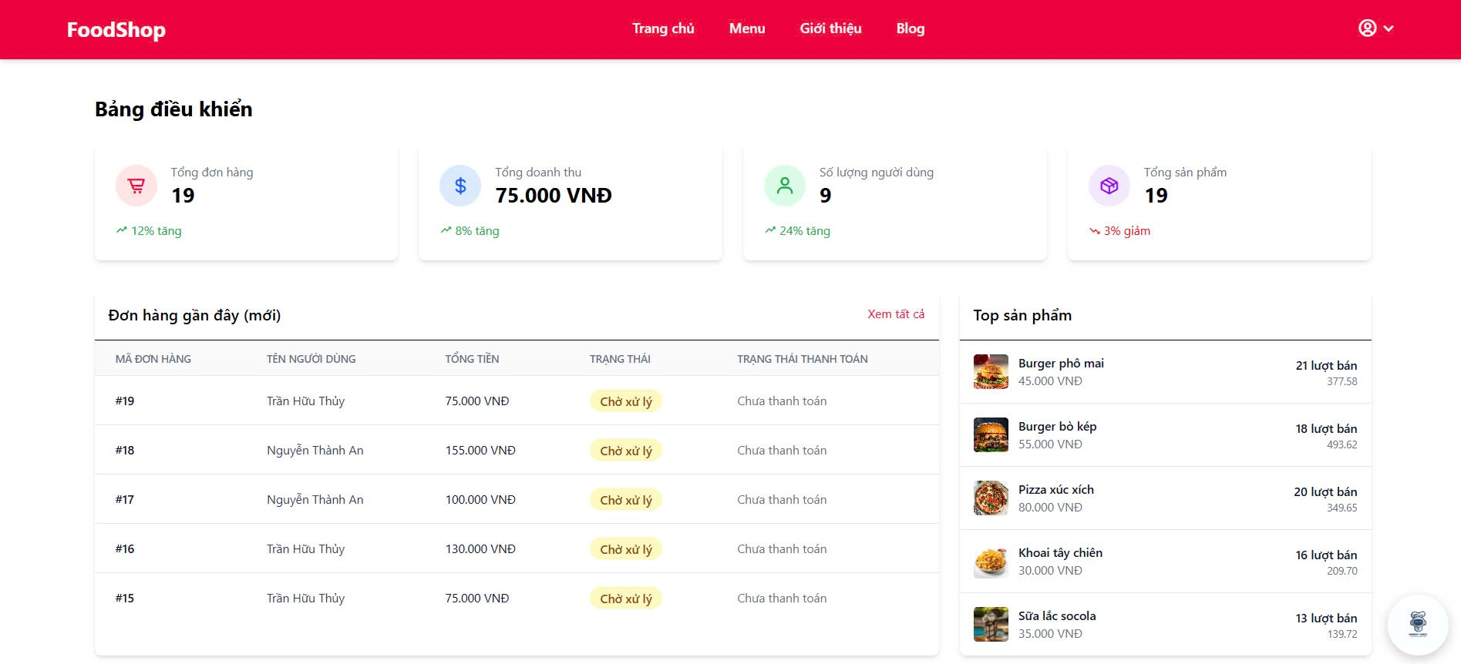
Test Case ID | Mô tả | Quy trình | Điều kiện tiên quyểt | Kết quả mong đợi | Kết quả thực tế | Kết quả |  |  |  |  |  | Chú thích
 |  |  |  |  |  | Vòng 1 |  |  | Vòng 2
 |  |  |  |  |  | Trạng thái | Ngày kiểm tra | Người kiểm tra | Trạng thái | Ngày kiểm tra | Người kiểm tra
GUI_SHOW Thống kê doanh thu
GUI-TK01 | [Hiển thị logo FoodShop] img |  | Truy cập dashboard | Menu “Thống kê doanh thu” hiển thị trong sidebar, Enable |  | Passed | 2025-05-12 | Trí | Passed | 2025-05-14 | Trí
GUI-TK02 | Hiển thị tổng số đơn hàng |  |  | Hiển thị rõ ràng số đơn + biểu tượng xu hướng |  | Passed | 2025-05-12 | Trí | Passed | 2025-05-14 | Trí
GUI-TK03 | Hiển thị bảng đơn hàng gần đây |  |  | -Label : black -Status : enable |  | Passed | 2025-05-12 | Trí | Passed | 2025-05-14 | Trí
GUI-TK04 | Hiển thị Top sản phẩm bán chạy |  |  | Dropdown lựa chọn “Theo danh mục” và “Theo sản phẩm” hiển thị, Enable |  | Passed | 2025-05-12 | Trí | Passed | 2025-05-14 | Trí
FUNCTION_SHOW Thống kê doanh thu
FUNC-TK01 | Hiển thị đúng tổng doanh thu | 1. Kiểm tra tổng tiền của đơn hàng đã thanh toán | Đăng nhập thành công với quyền Admin | Tổng doanh thu khớp = tổng đơn đã thanh toán | Tổng doanh thu khớp = tổng đơn đã thanh toán | Passed | 2025-05-12 | Trí | Passed | 2025-05-14 | Trí
FUNC-TK02 | Hiển thị đơn hàng mới nhất | 1. Kiểm tra đơn hàng gần đây có nằm trên cùng bảng | Đăng nhập thành công với quyền Admin | Đơn mới luôn nằm đầu bảng | Đơn mới luôn nằm đầu bảng | Passed | 2025-05-12 | Trí | Passed | 2025-05-14 | Trí
FUNC-TK03 | Trạng thái đơn hàng đúng logic | 1. Kiểm tra logic đơn hàng | Đăng nhập thành công với quyền Admin | Trạng thái logic giữa 2 cột khớp nhau | Trạng thái logic giữa 2 cột khớp nhau | Passed | 2025-05-12 | Trí | Passed | 2025-05-14 | Trí
FUNC-TK04 | Top sản phẩm theo số lượng bán | 1. kiểm tra top những đơn bán chạy | Đăng nhập thành công với quyền Admin | Thứ tự giảm dần theo lượt bán | Thứ tự giảm dần theo lượt bán | Failed | 2025-05-12 | Trí | Failed | 2025-05-14 | Trí
FUNC-TK05 | Xem tất cả đơn hàng | 1. Chọn “Xem tất cả” 2. Chuyển trang | Đăng nhập thành công với quyền Admin | Chuyển đến trang Danh sách đơn hàng đầy đủ | Chuyển đến trang Danh sách đơn hàng đầy đủ | Passed | 2025-05-12 | Trí | Passed | 2025-05-14 | Trí

